Sheet1
Yoyung开关控制系统 应用协议
 | 构成 | 可控制继电器数量 | 应用协议 | 硬件构成 | 继电器允许负载 | 应用协议 | 继电器编号-芯片引脚 | W5500模块-MCU芯片引脚 | 硬件接口 | 配置协议 | 心跳包 | IP地址恢复默认 | 软件计划生命周期
Yoyung开关控制系统控制板 | W5500 TCP/IP透传模块（SPI）+ (SPI) STM32F103C8T6 (GPIO) + （GPIO）低电平触发 继电器模块 | 最大18个（总共20个，因为编号7和编号8的不能用，硬件默认用作了USB，所以能用的就18个。不改程序了） | 开放 | 保密 | 10A 250V AC 10A 30V DC | 控制的继电器编号 + 开/关控制 （2字节） 0x01~0x14 + 0x01（开）/0x02（关） + \0 | 1-PA1 ; 2-PA2 ; 3-PA3; 4-PA8 ; 5-PA9 ; … ; 8-PA12; 9-PA15; 10-PB3 ; 11-PB4 ; … ; 14-PB7； 15-PB10 ; … ; 20-PB15 | SPI: SCK-PA5; （时钟线） MISO-PA6; （主机输入/从机输出数据线） MOSI-PA7; （主机输出/从机输入数据线） SCS-PA4; （低电平有效从机选择线） 模块其它： RST-PB0; INT-PB1; | RJ45 | 使用字符串进行配置， 英文输入模式，自动识别':'和'.' ， 数值全部以10进制表示； a) 配置网关IP地址 Set□Gateway_IP:192.168.1.1. b)配置子网掩码 Set□Sub_Mask:255.255.255.0. c)配置物理地址MAC Set□Phy_Addr:12.41.171.124.00.01. d)配置本机IP地址 Set□IP_Addr:192.168.1.199. e)配置端口0的端口号 Set□S0_Port:5000. f)配置端口0目的IP地址 Set□S0_DIP:192.168.1.100. g)配置端口0目的端口号 Set□S0_DPort_:6000. h)查询当前配置的信息 Set□Watch: □表示空格，末尾需要加'.'作为字符串结束符 配置完成后重新上电 默认配置：同例程 | 服务器->客户端： "P" [接收] -- 30秒内客户端没有接到心跳包，软件复位重启W5500模块（W5500模块SPI受干扰容易死机，故加此机制） 客户端->服务器： "\r\nWelcome To YiXinElec!\r\n" [发送] -- 500ms向服务器发送一次心跳包 | 硬件跳线： PB8输入低电平，然后开机 | 5-10年不更新

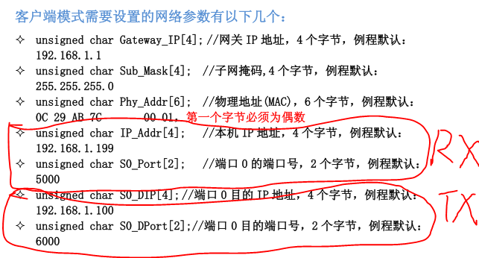

重要提示： 测试时最好关闭Windows 防火墙，否则无法正常测试——亲测 继电器模块电压最好 和 芯片IO电压一致（3.3V ），否则无法正常开关继电器 —— 亲测 PA15，PB3，PB4 作为普通IO口时需要额外加多两行代码—— 见手机收藏夹

